dead
mite ID | 1 | 2 | 3 | 4 | 5 | 6 | 7 | 8 | first recording detections
mite_0058 | dead | dead | dead | dead | dead | dead | dead | dead
mite_0059 | dead | dead | dead | dead | dead | dead | dead | dead
mite_0060 | dead | dead | dead | dead | dead | dead | dead | dead
mite_0062 | dead | dead | dead | dead | dead | dead | dead | dead
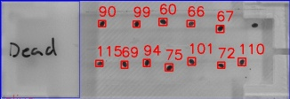
mite_0063 | dead | dead | dead | dead | dead | dead | dead | dead
mite_0065 | dead | dead | dead | dead | dead | dead | dead | dead
mite_0066 | dead | dead | dead | dead | dead | dead | dead | dead
mite_0067 | dead | dead | dead | dead | dead | dead | dead | dead
mite_0068 | dead | dead | dead | dead | dead | dead | dead | dead
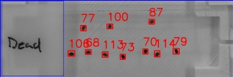
mite_0069 | dead | dead | dead | dead | dead | dead | dead | dead
mite_0071 | dead | dead | dead | dead | dead | dead | dead | dead
mite_0072 | dead | dead | dead | dead | dead | dead | dead | dead
mite_0074 | dead | dead | dead | dead | dead | dead | dead | dead
mite_0076 | dead | dead | dead | dead | dead | dead | dead | dead
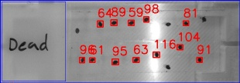
mite_0078 | dead | dead | dead | dead | dead | dead | dead | dead
mite_0080 | dead | dead | dead | dead | dead | dead | dead | dead
mite_0086 | dead | dead | dead | dead | dead | dead | dead | dead
mite_0088 | dead | dead | dead | dead | dead | dead | dead | dead
mite_0089 | dead | dead | dead | dead | dead | dead | dead | dead
mite_0090 | dead | dead | dead | dead | dead | dead | dead | dead
mite_0093 | dead | dead | dead | dead | dead | dead | dead | dead
mite_0094 | dead | dead | dead | dead | dead | dead | dead | dead
mite_0095 | dead | dead | dead | dead | dead | dead | dead | dead
mite_0097 | dead | dead | dead | dead | dead | dead | dead | dead
mite_0098 | dead | dead | dead | dead | dead | dead | dead | dead
mite_0099 | dead | dead | dead | dead | dead | dead | dead | dead
mite_0100 | dead | dead | dead | dead | dead | dead | dead | dead
mite_0103 | dead | dead | dead | dead | dead | dead | dead | dead
mite_0105 | dead | dead | dead | dead | dead | dead | dead | dead
mite_0109 | dead | dead | dead | dead | dead | dead | dead | dead
mite_0112 | dead | dead | dead | dead | dead | dead | dead | dead
mite_0113 | dead | dead | dead | dead | dead | dead | dead | dead
mite_0114 | dead | dead | dead | dead | dead | dead | dead | dead
mite_0115 | dead | dead | dead | dead | dead | dead | dead | dead

alive
mite ID | 1 | 2 | 3 | 4 | 5 | 6 | 7 | 8 | first recording detections
mite_0061 | alive | alive | alive | alive | alive | dead | dead | dead
mite_0064 | alive | alive | alive | alive | alive | alive | alive | alive
mite_0070 | dead | dead | dead | alive | dead | dead | dead | dead
mite_0075 | alive | alive | dead | alive | alive | alive | alive | alive
mite_0077 | dead | alive | dead | alive | dead | alive | dead | dead
mite_0079 | alive | alive | alive | alive | dead | dead | alive | alive
mite_0081 | alive | alive | alive | dead | alive | dead | dead | dead
mite_0082 | alive | alive | alive | dead | dead | alive | dead | alive
mite_0083 | alive | alive | dead | dead | alive | alive | dead | dead
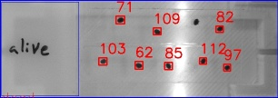
mite_0084 | alive | alive | dead | dead | dead | dead | alive | dead
mite_0085 | alive | alive | dead | dead | dead | dead | alive | dead
mite_0087 | alive | alive | dead | alive | alive | alive | alive | dead
mite_0091 | alive | alive | dead | dead | dead | alive | alive | dead
mite_0092 | alive | alive | dead | alive | dead | dead | dead | alive
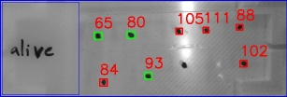
mite_0096 | alive | alive | dead | dead | dead | alive | dead | dead
mite_0101 | alive | alive | dead | dead | alive | dead | alive | dead
mite_0102 | alive | alive | alive | dead | alive | dead | dead | dead
mite_0104 | dead | dead | dead | dead | dead | dead | dead | dead
mite_0106 | dead | dead | dead | dead | dead | dead | dead | dead
mite_0107 | alive | dead | dead | dead | dead | dead | dead | dead
mite_0108 | alive | alive | dead | dead | dead | dead | alive | dead
mite_0110 | alive | alive | alive | alive | alive | dead | dead | dead
mite_0111 | dead | dead | alive | alive | alive | alive | alive | dead

